Лист1
 |  |  | Магазин «Бисер, Бусинка, Страз» чешский бисер оптом, с доставкой по России http://biser-businka-strass-18.com http://okeanbusin.ru |  |  |  |  | опт: +7 499 157-6590 опт: +7 499 157-3151 заказ отправлять на адрес: optotdel18@yandex.ru
 |  |  |  |  |  |  |  |  |  | сумма заказа:
 |  |  |  |  |  |  |  |  |  | 0.00р.
Бланк-заказа: |  |  | Подвески стразовые, гранёные, стекло
ФИО, организация, адрес:
Контактный телефон:

Изображение | № магазина | Артикул | Цвет | Размеры | Упаковка | Цена, руб | Цена по акции до 30.04.2022 | Наличие | количество заказа
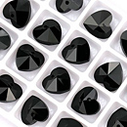 |  | Подвеска гранёная сердечко 1 | черный | 14х14 мм | 1 шт. | 57.00р. | 45.60р. | нет |  |  | 0.00р.
 |  | Подвеска гранёная сердечко 2 | красный | 14х14 мм | 1 шт. | 57.00р. | 45.60р. | нет |  |  | 0.00р.
 |  | Подвеска гранёная сердечко 3 | розовый | 14х14 мм | 1 шт. | 57.00р. | 45.60р. | нет |  |  | 0.00р.
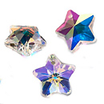 |  | Подвеска стразовая звёздочка | кристалл АВ | 14х14 мм | 1 шт. | 57.00р. | 45.60р. |  |  |  | 0.00р.
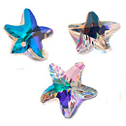 |  | Подвеска стразовая морская звезда | кристалл АВ | 14х14 мм | 1 шт. | 57.00р. | 45.60р. |  |  |  | 0.00р.
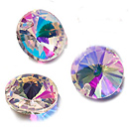 |  | Подвеска стразовая риволи | кристалл АВ | 14х14 мм | 1 шт. | 57.00р. | 45.60р. |  |  |  | 0.00р.
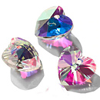 |  | Подвеска стразовая сердечко | кристалл АВ | 14х14 мм | 1 шт. | 57.00р. | 45.60р. |  |  |  | 0.00р.
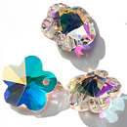 |  | Подвеска стразовая цветок | кристалл АВ | 14х14 мм | 1 шт. | 57.00р. | 45.60р. |  |  |  | 0.00р.

сумма заказа: |  |  |  |  |  |  |  |  | 0.00р.

